Grupo Varianza
Grupo varianza |  |  |  |  |  | Numeros | ni | pi | π0 | π1 | στ
 | 178 | 38 | 124 | 72 | 198 | 3 | 1 | 0.04 | 1 | 0 | 903.363136
 | 246 | 164 | 3 | 55 | 133 | 25 | 1 | 0.04 | 1 | 0 | 658.230336
 | 222 | 171 | 242 | 173 | 214 | 38 | 1 | 0.04 | 1 | 0 | 531.579136
 | 246 | 171 | 196 | 143 | 79 | 55 | 1 | 0.04 | 1 | 0 | 386.358336
 | 180 | 248 | 25 | 150 | 161 | 72 | 1 | 0.04 | 1 | 0 | 264.257536
 | Num |  |  |  |  | 79 | 1 | 0.04 | 1 | 0 | 220.700736
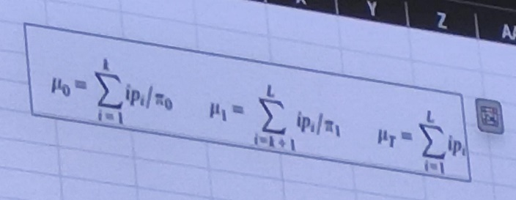
 | 3 |  |  |  |  | 124 | 1 | 0.04 | 1 | 0 | 34.292736
 | 25 |  |  |  |  | 133 | 1 | 0.04 | 1 | 0 | 16.451136 |  | aquí se busca el mas cercano a 1
 | 38 |  |  |  |  | 143 | 1 | 0.04 | 1 | 0 | 4.227136
 | 55 |  |  |  |  | 150 | 1 | 0.04 | 1 | 0 | 0.430336
 | 72 |  |  |  |  | 161 | 1 | 0.04 | 1 | 0 | 2.383936
 | 79 |  |  |  |  | 164 | 1 | 0.04 | 1 | 0 | 4.596736 |  |  | se aplica para el primer numero contra todos los demas
 | 124 |  |  |  |  | 171 | 2 | 0.08 | 1 | 0 | 25.119872 |  |  | Despues el primer y el segundo valor contra todo lo demas
 | 133 |  |  |  |  | 173 | 1 | 0.04 | 0 | 1 | 15.555136 |  |  | Y asi hasta probarlo con todo
 | 143 |  |  |  |  | 178 | 1 | 0.04 | 0 | 1 | 24.443136
 | 150 |  |  |  |  | 180 | 1 | 0.04 | 0 | 1 | 28.558336
 | 161 |  |  |  |  | 196 | 1 | 0.04 | 0 | 1 | 72.999936
 | 164 |  |  |  |  | 198 | 1 | 0.04 | 0 | 1 | 79.995136
 | 171 |  |  |  |  | 214 | 1 | 0.04 | 0 | 1 | 147.476736
 | 171 |  |  |  |  | 222 | 1 | 0.04 | 0 | 1 | 188.897536
 | 173 |  |  |  |  | 242 | 1 | 0.04 | 0 | 1 | 314.849536
 | 178 |  |  |  |  | 246 | 2 | 0.08 | 0 | 1 | 687.759872
 | 180 |  |  |  |  | 248 | 1 | 0.04 | 0 | 1 | 358.875136
 | 196 |  |  |  |  |  | 25 |  | 0.56 | 0.44 | 4971.4016
 | 198 |  |  |  |  |  |  | 153.28 | 106.4 | 213 | στ
 | 214 |  |  |  |  |  |  | μτ | μ0 | μ1
 | 222 |  |  |  |  |  |  |  |  |  |  | η
 | 242 |  |  |  |  |  |  |  | σB | 2802 |  | 0.56367062129
 | 246
 | 246
 | 248

Umbral por entropia
Umbral por entropia
 | Numeros | ni | pi |  |  |  | H(E) = -P(E) logP€
 | 3 | 1 | 0.04
 | 25 | 1 | 0.04 | P0 | 0.56 |  | 0.14101470488
 | 38 | 1 | 0.04
 | 55 | 1 | 0.04 | P255 | 0.44 |  | 0.15688082235 |  | aquí se busca el de mayor probabilidad
 | 72 | 1 | 0.04
 | 79 | 1 | 0.04 |  |  |  | 0.29789552722
 | 124 | 1 | 0.04
 | 133 | 1 | 0.04 |  |  |  | hartleys/intensidad
 | 143 | 1 | 0.04
 | 150 | 1 | 0.04
 | 161 | 1 | 0.04
 | 164 | 1 | 0.04 | x = | 171 |  |  | pi(x)
 | 171 | 2 | 0.08 |  |  |  |  | 0.0065576583505
 | 173 | 1 | 0.04 |  | μt | 106.35714286
 | 178 | 1 | 0.04
 | 180 | 1 | 0.04 | Numeros | ni | pi
 | 196 | 1 | 0.04 | 3 | 1 | 0.071429 | 763.04992711
 | 198 | 1 | 0.04 | 25 | 1 | 0.071429 | 472.78462099
 | 214 | 1 | 0.04 | 38 | 1 | 0.071429 | 333.76421283
 | 222 | 1 | 0.04 | 55 | 1 | 0.071429 | 188.39686589
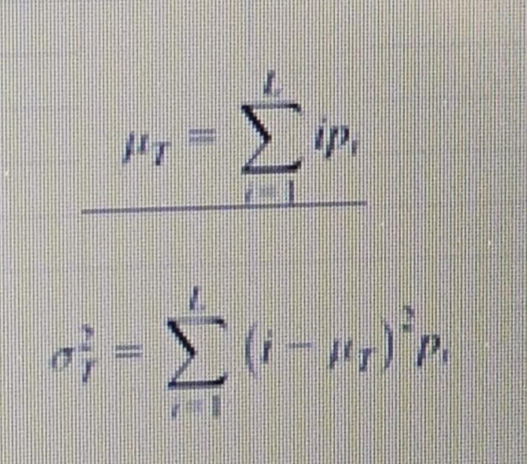
 | 242 | 1 | 0.04 | 72 | 1 | 0.071429 | 84.315233236
 | 246 | 2 | 0.08 | 79 | 1 | 0.071429 | 53.458090379
 | 248 | 1 | 0.04 | 124 | 1 | 0.071429 | 22.233600583
 |  | 25 |  | 133 | 1 | 0.071429 | 50.702988338
 |  |  |  | 143 | 1 | 0.071429 | 95.907069971
 |  |  |  | 150 | 1 | 0.071429 | 136.04992711
 |  |  |  | 161 | 1 | 0.071429 | 213.27441691
 |  |  |  | 164 | 1 | 0.071429 | 237.3356414
 |  |  |  | 171 | 2 | 0.142857 | 596.95699708
 |  |  |  |  |  | 1.000000 | 3248.2295918

